表紙・改定履歴
Webダイレクト販売

画面設計書
管理運用者登録メール招待画面
P0311

© 2020 Sasuke Financial Lab Inc.

変 更 記 録
版数 REV. | 作成更新日 | 変 更 内 容 | 担 当
01 | 2020-09-10 | 初版 | 小川

画面レイアウト
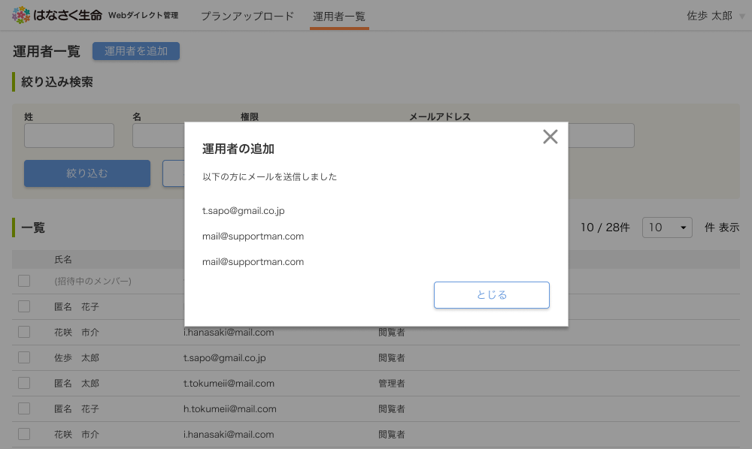
画面レイアウト |  | システム | 画面名 | 画面ID
 |  | Webダイレクト販売 | 管理運用者登録メール招待画面 | P0311

A

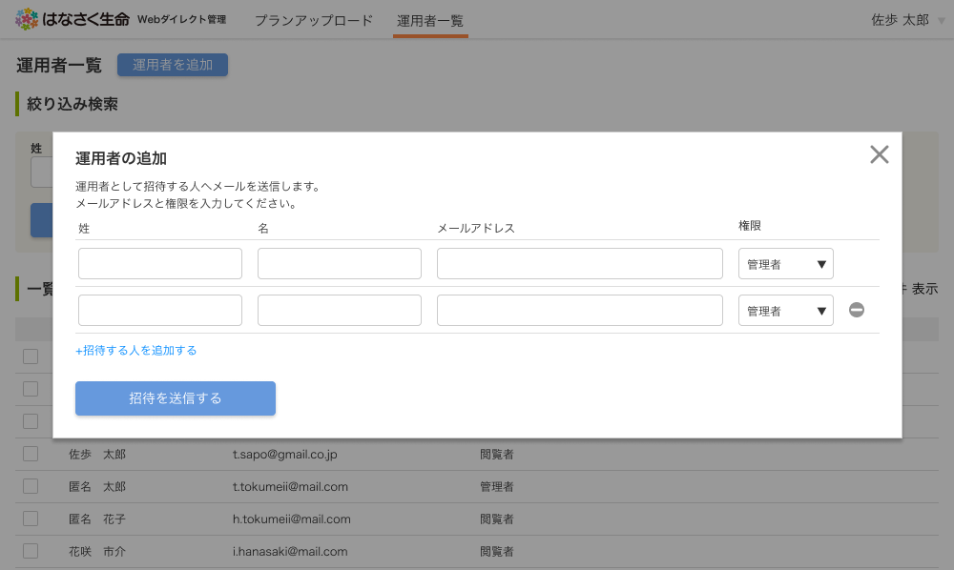

3

4
1

2
6

5

7

 | ※A7.招待を送信するボタンを押下後に、メールの送信完了ポップアップを表示する

メッセージ一覧
メッセージ一覧 |  | システム | 画面名 | 画面ID
 |  | Webダイレクト販売 | 管理運用者登録メール招待画面 | P0311
No | メッセージ名 | 備考

1
2
3
4
5
pending
6
7
8
シートは残しておき、詳細設計時に記載
記載するものはエラーの際に出る文言を想定
9
10
11
12
13
14
15
16
17
18
19
20
21
22
23
24
25
26
27

